説明
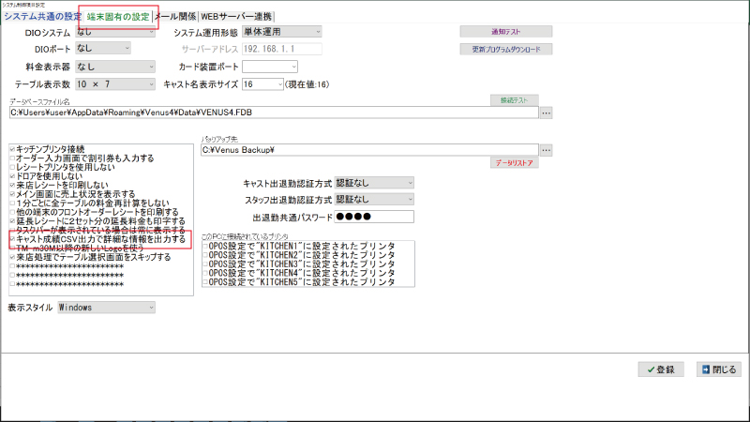
■スナック・Girls Bar向け給与計算EXCELシート

①VENUSの「11:会員」→「2:月報印刷」→「25:キャスト成績CSV出力」から集計期間を指定してCSV出力します。

②出力したCSVファイルをEXCELで開き、全ページをコピーし"copy"シートに貼り付けます。

③"集計"シートにキャストの時給を入力すると、給与明細表が自動計算されます。

※正しく集計されない場合はVENUSの設定をご確認ください。

「12:業務」→「13:設定処理」→「13:システム制御項目設定」→「端末固有の設定」画面から
（キャスト成績CSV出力で詳細な情報を出力する）にチェックが入っているか？ご確認ください。

